关系图
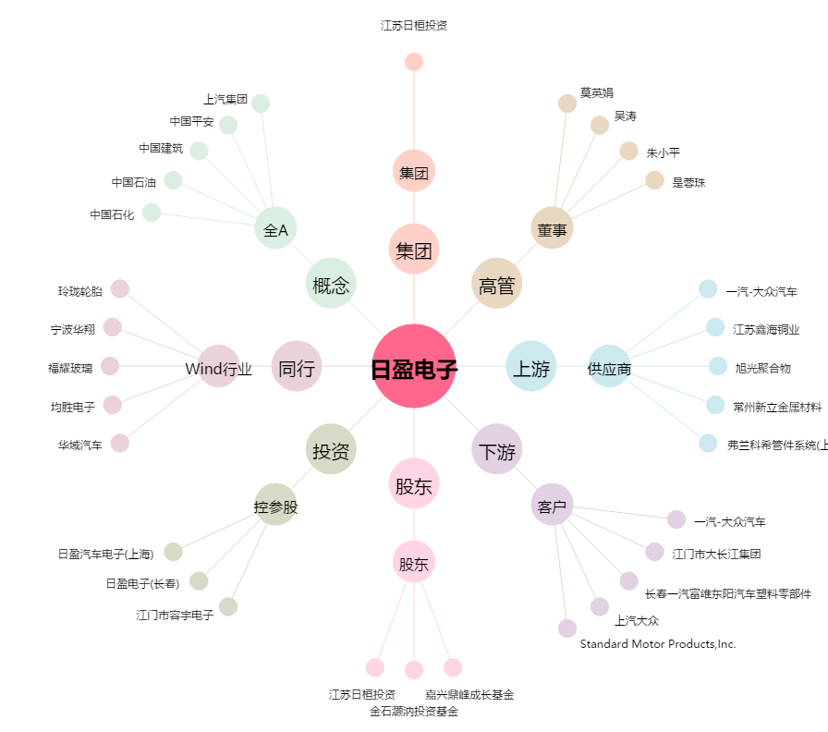
日盈电子[603286.SH] - 关系概览图

